新品定义书
 |  | 文件名称 | HOLAX-蕉电儿童扫振电动牙刷 新品定义书
 |  | 编 号
 |  | 版 本 | A/2 |  |  |  |  | 页 数
 |  | 编制部门 | 产品研发部 |  |  |  |  | 编制日期 | 2024-04-12
项目(系列、型号) |  | 蕉电 儿童扫振电动牙刷
产品型号 |  | HX-GH-RTYS-01
供造型参考产品图片 （以封样为准）
产品卖点 |  | 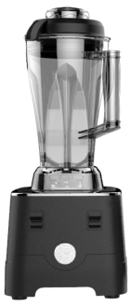 1.专为儿童定义巴氏刷牙法： 立体扫震一体，低频震荡，矫正儿童刷牙习惯； 2.内置陀螺仪：抬手唤醒，3秒减强，方便入口； 3.针对幼童，大童专业刷头：磨圆率大于＞95%； BBC超细舒柔刷头； 4.机身也专业：抑菌pp塑料+亲肤材料（手感漆或包胶，根据成本定），整机IPX-7级防水； 5.音乐+智能互动屏：2分钟刷牙自动计时，刷牙时语音提醒矫清洁率，内设音乐模式；
企划意图 |  | 单纯的振动清洁容易使儿童乳牙松动，为了解决儿童蛀牙预防，形成良好的刷牙习惯，以及更好的清洁儿童乳牙： 本产品从：幼童与大童牙齿需求角度，对儿童电动牙刷进行了全新的扫震升级；

 |  | Hola-X：蕉电电动牙刷 价格：129元 |  | 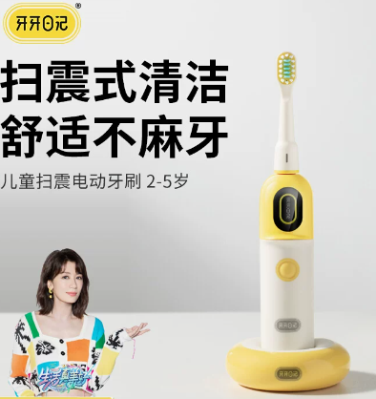 竞品1：牙牙日记 YA-A02 销量：2000+（淘宝） 价格：251元 | 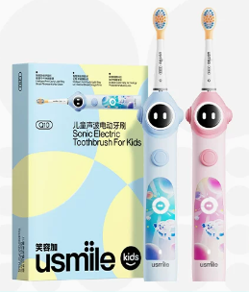 竞品1：usmile Q10-1 销量：10w+ 价格：399元 |  | 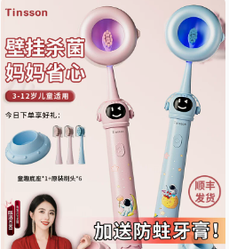 竞品2：汀森 S6 销量：6000+ 价格： 139元
运动方式 |  | 扫振一体 |  | 扫振一体 | 高频声波震荡 |  | 声波往复式
建议年龄段 |  | 2-6岁 | 6-12岁 | 3-6岁 | 3-6岁 | 6-12岁 | 6-12岁
产品卖点 |  | 1.扫震式清洁，舒适不麻牙 2.低震/高频满足全年龄段 （震感降低95%，噪音降低30%） 3.30s语音换区提醒，洁牙不漏刷 4.屏幕互动与计时，清洁更直观 5.2档强度，适用2-12岁儿童保护乳牙与恒牙 6.2种刷头，针对乳牙与恒牙保护 7.3S倒计时防飞溅 8.待机60天（根据尺寸与成本确定） 9.IPX7 |  | 1.扫震式清洁； 2.低震科技； 3.30s语音换区指导+趣味儿歌； 4.屏幕互动与计时； 5.韩国BBC刷毛，更柔软 6.3s倒计时防飞溅 7.3档模式，低中高 8.待机30天、充电底座 9.IPX7 | 1.多重缓震科技； 2.APP+屏幕刷牙闯关智能互动，12小时防蛀音乐提醒 3.30s分区亮灯互动，换区刷牙指导； 4.缓震包胶刷头； 5.3s渐强防飞溅 6.3档模式，智能/清洁/柔和 7.智能控压 8.待机180天 9.机身TPEE材质 防发霉 10.IPX7 |  | 1.30s分区提醒，换区刷牙指导； 2.3档模式，小童/大童/护龈 3.待机60天 4.IPX7 5.选配：杀菌仓，童趣底座
刷头 |  | 2款功能刷头：95%磨圆率（以签样确定刷毛材质） 2-6岁包胶刷头：BBC柔软刷毛 6-12岁防蛀刷头：杜邦0.01mm护龈刷毛 （参考莱芬敏感刷毛） |  | 360°包裹无铜抗菌刷头 | 专利缓震包胶刷头 |  | 普通清洁刷头

刷毛材质 |  | 杜邦、BBC刷丝 |  | BBC抗菌刷丝 | 3700+根绵密刷毛 |  | 绵密 柔软刷毛
植毛工艺 |  | 无铜植毛工艺（根据成本确定） |  | 无铜植毛工艺 | 贴片式刷头 |  | 普通植毛
刷毛磨圆率 |  | ＞95% |  | ＞90% | ＞90% |  | ＞90%
尺寸高度 |  | 12.5cm |  | 11cm | 17cm |  | 16-17cm
压力提示 |  | 智能感压精控技术（待评估） |  | / | 智能压感提醒 |  | /
震动频率 |  | 1200次/分钟（幼童档） 20000次/分钟（大童档） 根据实物确定 |  | 1200次/分钟 | 34000~38000次/分钟 |  | 30000次/分钟
扫动幅度 |  | 可控区间摆浮动≤5-10° |  | 可控区间摆浮动≤5-10° | / |  | /
档位 |  | 1档：柔和模式（2-6岁幼童） 2档：防蛀模式（6-12岁大童） |  | 3档：低/中/高 | 3档模式，智能/清洁/柔和 |  | 3档模式，小童/大童/护龈
充电方式 |  | 磁吸充电（根据成本） |  | 磁吸头充电 | Type-C充电 |  | 感应充电 |  | 磁吸底座充电器
电池容量 |  | 待定 |  | 600毫安（预估） | 2100mAh |  | /
续航时间 |  | 90天(每天2次，2分钟/次) |  | 30天(每天2次，2分钟/次) | 180天(每天2次，2分钟/次) |  | 12天(每天2次，2分钟/次)
防水等级 |  | IPX7 |  | IPX7 | IPX7 |  | IPX7
语音 |  | 音乐+语音互动 |  | 音乐+语音互动 | 屏幕刷牙闯关智能互动音乐提醒 |  | 音乐+语音互动
操作界面 |  | 主机功能： 1、拿起唤醒（眼睛部分） 2、刷牙倒计时 3、电量提醒（提示充电） 4、刷头更换提醒 5、档位提示（大童、小童） |  | 1、开关机界面+刷牙倒计时 | 1、四区漏刷提示，30s提醒换区 |  | 无
机身材质 |  | ABS+硅胶双料（亲肤防滑材料） |  | ABS（防滑手感漆） | ABS+硅胶（双料注塑） |  | ABS
包装方式 |  | 普通礼盒 |  | 普通礼盒 | 普通彩盒 |  | 普通礼盒
充电方式 |  | 磁吸充电（根据成本） |  | 无线感应座充 | type-c充电 |  | / |  | USB充电旅行盒
App智能牙齿检测 |  | / |  | / | （高端款）智能APP监测 刷牙情况，刷头 |  | /
赠品 |  | 不同功效刷头×2支 充电线 |  | 全包胶刷头×2支 | 刷头×6个 |  | 选配：壁挂消毒仓 童趣底座 刷头×6个
与竞品对比优劣势 |  | 1. 双向摆浮电机，立体扫震，自己也能刷； 2. 幼童：低震不麻牙，大童：清洁还防蛀； 3. 针对不同年龄段，大小童不同刷头配置； 4. 屏幕显示倒计时，实时语音互动，以及刷头更换提醒；
产品定位 | 目标群体 | 1.针对2-12岁宝宝：关注宝宝牙齿健康，且担心市面上儿童牙刷震服偏大，以及清洁不干净等问题的宝妈群体；
 | 目标群体消费需求 | 1. 不伤害儿童乳牙； 2. 担心宝宝蛀牙； 3. 需要清洁更干净； 4. 儿童不好好刷牙，难以坚持，需要矫正刷牙习惯；
 | 产品风格 | 简约可爱、科技、安全、品质
 | 渠道 | 全渠道
 | 主要卖点 | 1.扫震式清洁，舒适不麻牙 2.低震/高频满足全年龄段 （震感降低95%，噪音降低30%） 3.30s语音换区提醒，洁牙不漏刷 4.屏幕互动与计时，清洁更直观 5.2档强度，适用2-12岁儿童保护乳牙与恒牙 6.2种刷头，针对乳牙与恒牙保护 7.3S倒计时防飞溅 8.待机60天（根据尺寸与成本确定） 9.IPX7
包装清单 | 主体 | 1
 | 刷头 | 2
 | 充电线 | 1
 | 说明书 | 1
 | 包装箱 | 1
 | 快递箱 | 1
项目进度 | 开始时间 | 2024-03-23
 | 上市时间 | 待评估
开发关键节点 |  | 待评估
项目关键点 |  | 待评估
编制： | 孙书彤 | 审核： |  |  |  |  |  | 批准：

UI逻辑
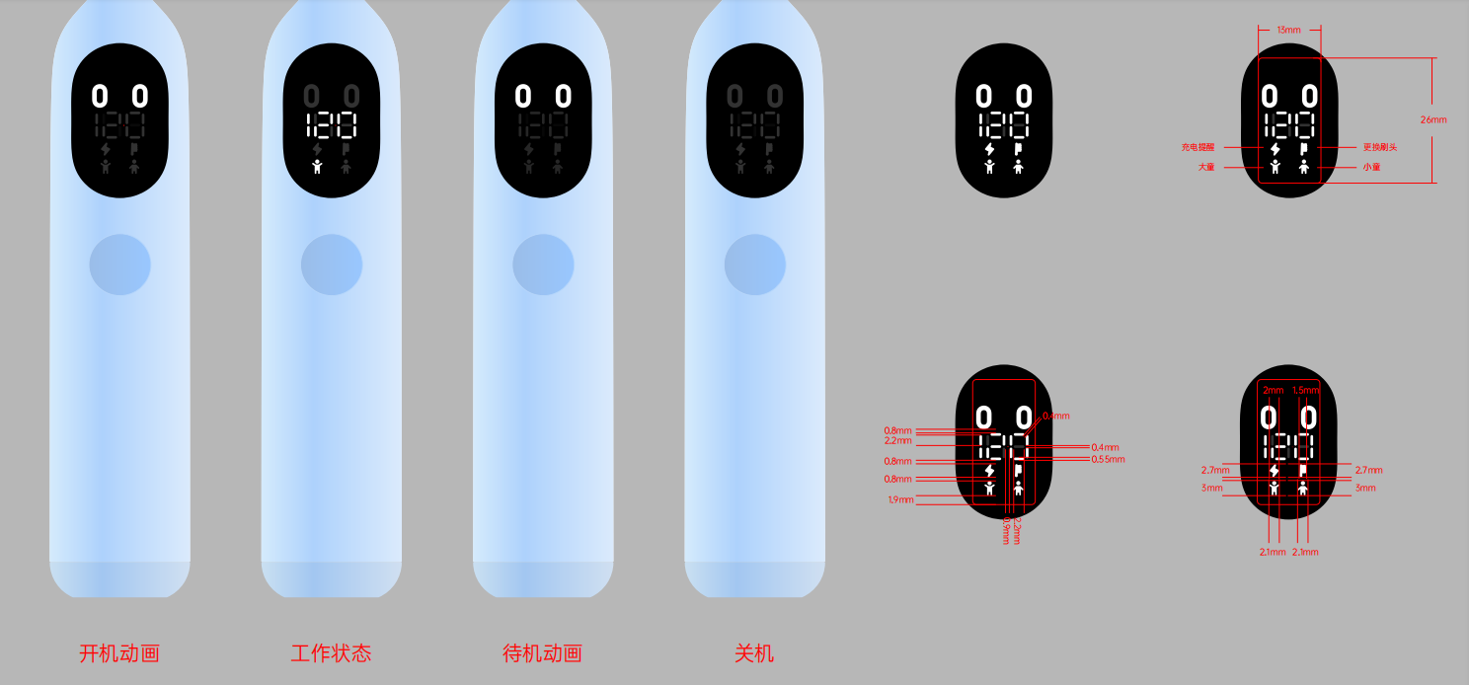
儿童牙刷UI基础逻辑
操作界面 | 主机功能： 1、拿起唤醒（眼睛部分，现改为丝印） 2、刷牙倒计时 3、电量提醒（提示充电） 4、刷头更换提醒 5、档位提示（大童、小童） |  | 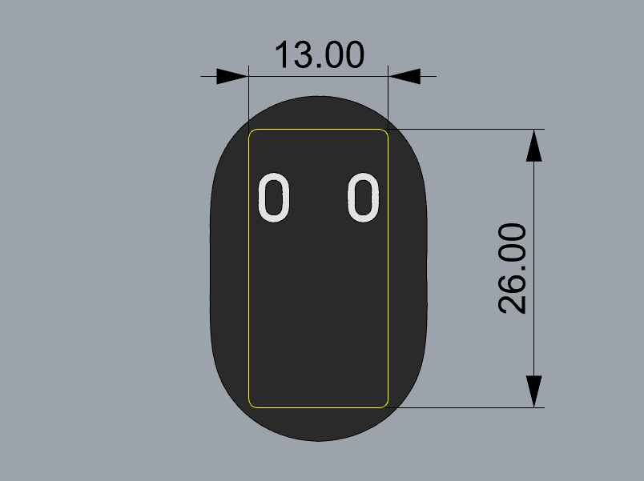

基础逻辑与UI
牙刷机身 | 1.机身功能按键1；开关键、档位键合并为1个键

2档模式： | 幼童（1200转/分,单边5°扫幅, 扫动速度参考莱芬app 3档）
 | 大童（20000转/分,单边8°扫幅，扫动速度参考莱芬app 4档）

基础操作逻辑 | 点按开关键1次，牙刷开机，启动幼童档位,2分钟内点按1次，则牙刷暂停，暂停时长超过10s后关机； 2分钟内连续点按2次，切换档位； 中途长按2秒关机； 2分钟刷完后自动关机
3秒渐强 | 开机倒计时3秒后开启牙刷（同时语音提醒）
模式自动记忆 | 自动记忆上一次牙刷关机时档位，再次开机时延续上次档位；
切换档位 | 牙刷连续点按2次，则自动切换为大童模式；

基础UI逻辑 | 拿起牙刷，唤醒牙刷倒计时互动界面数字闪烁；
 | 中途点按一下暂停时，倒计时闪烁,10s后自动关机；

UI界面指示灯 | 1.拿起唤醒 | 拿起牙刷后自动唤醒眼睛图标（根据排版位置，位置不够情况下眼睛用丝印）
 | 2.刷牙倒计时 | 点按1下，开启牙刷120s倒计时；当再次点按暂停时，互动界面倒计时数字闪烁（倒计时灯光为白色）
 | 3.电量提醒 | 当电量低于30%则红色灯光闪烁（低电量灯光为红色）
 | 4.刷头更换提醒 | 当自动计时达到3个月时，刷头更换标识闪烁（刷头更换指示灯为黄色）
 | 5.档位提醒 | 牙刷开启：1档显示幼童档位指示灯常亮，2档显示大童档位指示灯常亮（档位指示灯为白色）

牙刷语音词： |  |  | 牙刷音乐歌词：
1s | 1.开始刷牙啦 |  | 啦啦啦
2s~3s | 2.321开始刷 |  | 我们一起来刷牙，早晨晚上都要刷，
4s | 3.从左边开始刷，刷上面 |  | 爱刷牙的好娃娃，牙齿白白人人夸，
30s | 4.刷下面 |  | 左左右右都刷刷，牙牙健康笑哈哈，
60s | 5.刷上面 |  | 刷下面
90s | 6.刷下面 |  | 副歌重复
120s | 7.真棒，下次加油哦；记得把牙刷冲洗干净哦

中途暂停（10s内） | 刷牙还没完成哦（每隔2秒）
中途关机（10s后）： | 好失望，牙齿没有刷干净，下次继续努力呦

